Bestellliste
Datum | Kunde | Bestellung | Datum | Kunde | Bestellung
2025-03-07 | Brotgut | 61 € | 45726 | Wurstgut | 136 €
2025-03-10 | Wurstgut | 136 € | 45732 | Wurstgut | 149 €
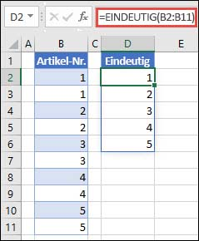
2025-03-14 | Korbgut | 81 € | 45753 | Brotgut | 119 €
2025-03-16 | Wurstgut | 149 € | 45757 | Brotgut | 109 €
2025-03-21 | Stromgut | 64 € | 45758 | Steingut | 114 €
2025-03-22 | Lichtgut | 83 € | 45767 | Wurstgut | 105 €
2025-03-24 | Tiergut | 77 € | 45769 | Steingut | 101 €
2025-04-06 | Brotgut | 119 € | - | - | -
2025-04-07 | Korbgut | 79 € | - | - | -
2025-04-10 | Brotgut | 109 € | - | - | -
2025-04-11 | Steingut | 114 €
2025-04-17 | Steingut | 94 €
2025-04-20 | Wurstgut | 105 €
2025-04-22 | Steingut | 101 €

